CollectiveAccess
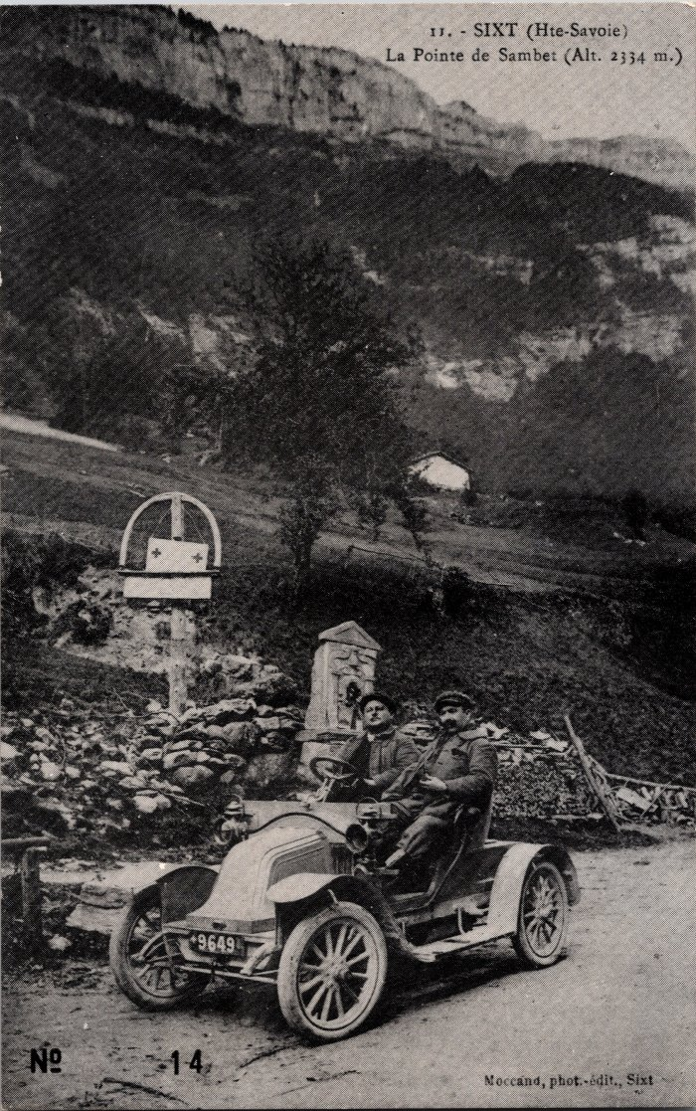
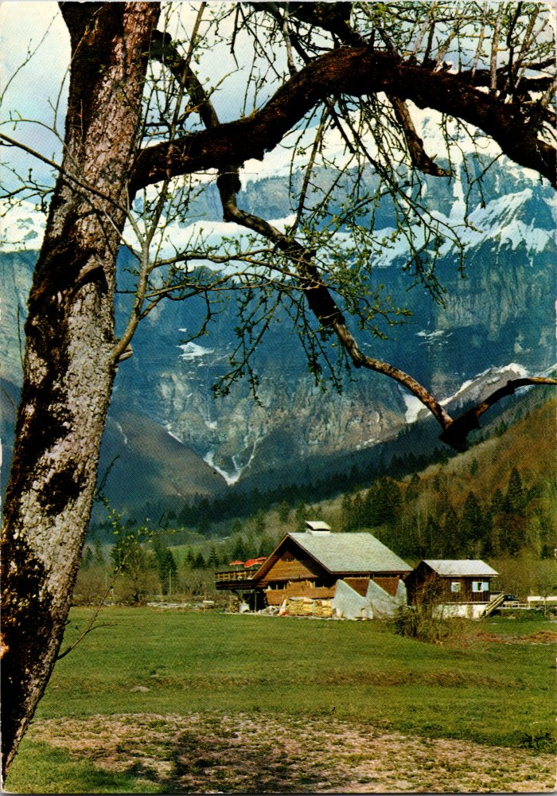
Image | Object | Description | Date
 | Photo à Nambride devant la Pointe de Sambet (2-017) | Photo à Nambride devant la Pointe de Sambet
 | Carte Postale de "l'auberge des Trois Rois" à Nambride (2-791) | Carte Postale de "l'auberge des Trois Rois" à Nambride
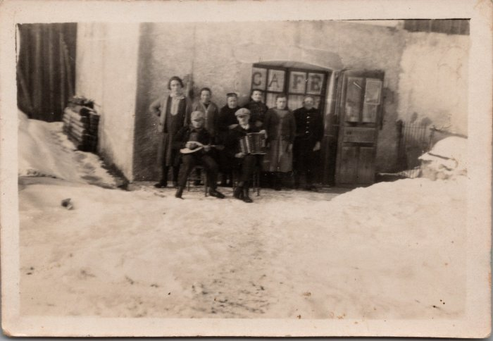 | Photo du Café des Cascades - Nambride (21-008) | Photo du Café des Cascades à Nambride année 1930-40
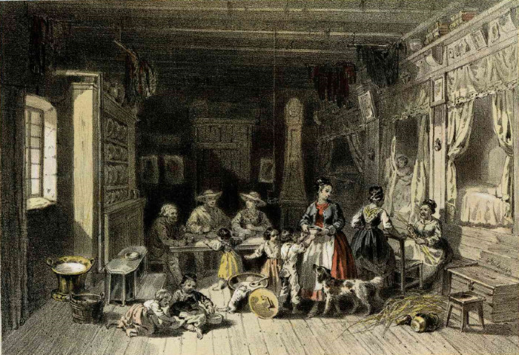 | Lithographie d'une maison de Nambride (51-011) | Lithographie d'une maison de Nambride
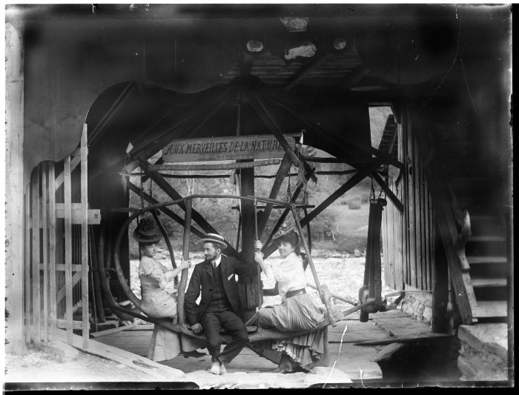 | Photo sur le Carrousel de Nambride (51-061) | Photo sur le Carrousel de Nambride "Aux Merveilles de la Nature"

